机器
个人电脑 | 配置
 | CPU：I7-8700 主频3.2GHZ(12核) 内存 32G
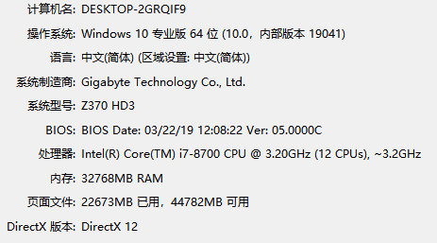

服务器（CPU） | Dell R740XD Intel 至强金牌6240,2.6HZ，18核，36线程，25缓存 内存32G SSD： 2T,radio0 HDD： 8T，radio10 显卡： telsap100

